Hinweise
HINWEISE

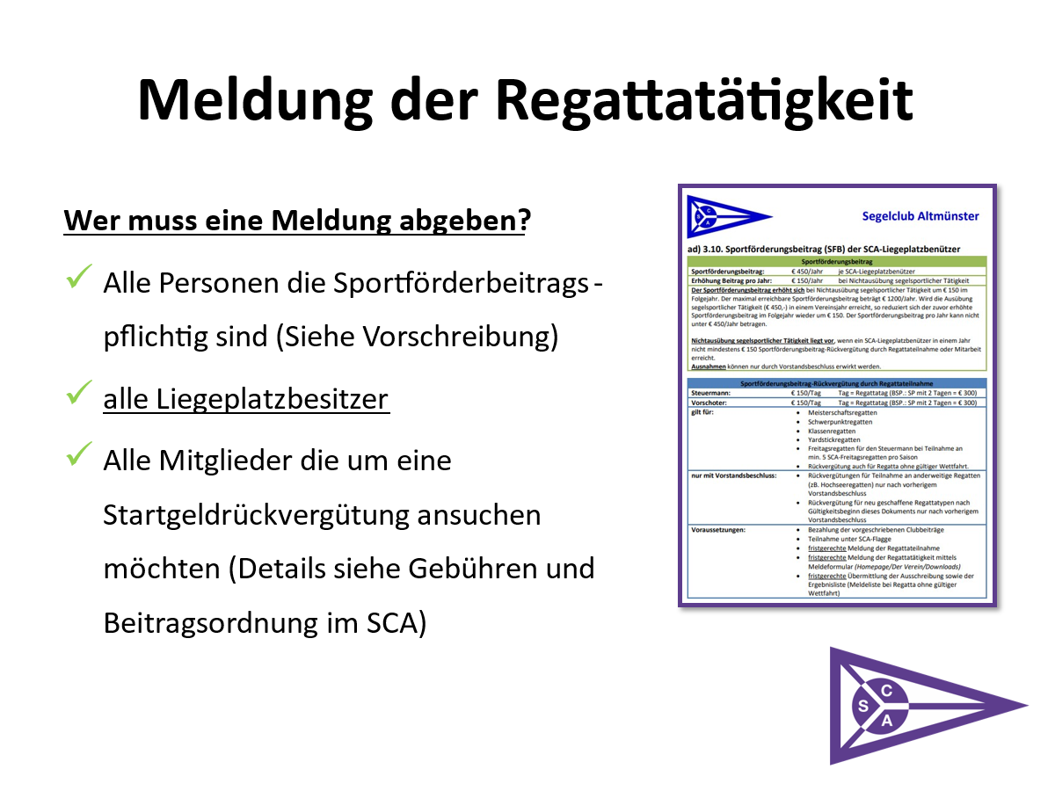
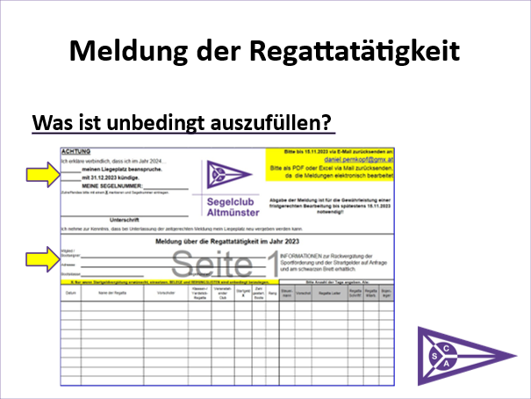

Wenn das Formular handschriftlich ausgefüllt und eingescannt wird, bitte leserlich schreiben. DANKE!

HINWEISE

ACHTUNG AKTUELLE GEBÜHREN & BEITRAGSORDNUNG SIEHE AUSHANG IM SCA

HINWEISE:
> Sollte bis zur Meldefrist 15.11. noch ein Beitrag offen stehen, werden die Regattatätigkeiten sowie die Startgeldrückvergütungen nicht berücksichtigt.
> In der Meldeliste bzw. im Ergebnis muss ersichtlich sein unter welcher Flagge/Verein man gesegelt/mitgesegelt ist.
> Eine fristgerechte Meldung der Regattateilnahme ist es dann, wenn nicht die erhöhte Meldegebühr gezahlt wurde. Der SCA übernimmt nur die "normale" Startgebühr. Daher die Ausschreibung oder Infoblätter, in denen der Betrag ersichtlich ist, beilegen.
> Zu den Zahlungen/Vorderungen alle Zahlungsbelege beilegen.

Formular

ACHTUNG |  |  |  |  |  |  | Bitte bis 15.11.2024 via E-Mail zurücksenden an:
Ich erkläre verbindlich, dass ich im Jahr 2025… |  |  |  |  |  |  | daniel.pernkopf@gmx.at
 | meinen Liegeplatz beanspruche. |  |  |  |  |  | Bitte als PDF oder Excel via Mail zurücksenden, da die Meldungen elektronisch bearbeitet werden!
 | mit 31.12.2024 kündige.
 | MEINE SEGELNUMMER:
Zutreffendes bitte mit einem X markieren und Segelnummer eintragen.
 |  |  |  |  |  |  | Abgabe der Meldung ist für die Gewährleistung einer fristgerechten Bearbeitung bis spätestens 15.11.2024 notwendig!!
Unterschrift

Ich nehme zur Kenntnis, dass bei Unterlassung der zeitgerechten Meldung mein Liegeplatz neu vergeben werden kann.

Meldung über die Regattatätigkeit im Jahr 2024

Mitglied / |  |  |  |  |  |  |  | INFORMATIONEN zur Rückvergütung der Sportförderung und der Strartgelder auf Anfrage und am schwarzen Brett erhältlich.
Bootseigner:

Adresse:

Bootsklasse: |  |  | Segelnummer:

X: Nur wenn Startgeldvergütung erwünscht, einsetzen. BELEGE und REIHUNGSLISTEN sind unbedingt beizulegen. |  |  |  |  |  |  |  | Bitte Anzahl der Tage angeben. Als:
Datum | Name der Regatta | Vorschoter | Klassen-/ Yardstick- Regatta | Veranstalt-ender Club | Startgeld ( X ) | Zahl gestart. Boote | Rang | Am Steuer | Vorschot | WFL | Regatta Helfer | Bojen-leger | Ersthelfer

Seite 2
Mitglied / |  |  |  |  |  |  |  | INFORMATIONEN zur Rückvergütung der Sportförderung und der Strartgelder auf Anfrage und am schwarzen Brett erhältlich.
Bootseigner:

Adresse:

Bootsklasse: |  |  | Segelnummer:

X: Nur wenn Startgeldvergütung erwünscht, einsetzen. BELEGE und REIHUNGSLISTEN sind unbedingt beizulegen. |  |  |  |  |  |  |  | Bitte Anzahl der Tage angeben. Als:
Datum | Name der Regatta | Vorschoter | Klassen-/ Yardstick- Regatta | Veranstalt-ender Club | Startgeld ( X ) | Zahl gestart. Boote | Rang | Am Steuer | Vorschot | WFL | Regatta Helfer | Bojen-leger | Ersthelfer

